JDN-Cot-TL-201011
JDN COMPANY RIEGO
DIVISIÓN TABLE ESTACADO

CLIENTE

Código | Cantidad | Descripción articulo | Precio | Precio
 |  |  | Unitario | Total

 |  | Estacado de la laguna
 |  | Estacado |  | $ -

 |  | Escalones |  | $ -

 |  |  | Sub Total $ | $ -

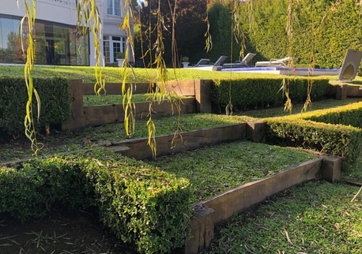
 |  |  | Total
 | Medidas
 | 0 | Mano de obra incluida mts lineales
 | - | Estacado de quebracho 3 Tablas
 | - | Tablas de medio durmiente
 |  | riendas con varillas roscadas
 | - | geotextil
 | - | cuplas
 | - | arandelas
 |  | Puntales en pulgadas

CONDICIÓN DE PAGO
Materiales: Efectivo
Mano de obra : 60% al contratar la obra, 40% a la finalización de la misma.
PLAZO EJECUCIÓN OBRA
Plazo de ejecución de obra 10 días hábiles, de no existir problemas metereologicos.

VALIDEZ DE LA OFERTA
días a partir de la fecha de la presente cotización.

OBSERVACIONES
No deje de consultarnos lo que considere necesario. Muchas gracias.

